Prosjektbeskrivelse
Konstruere og bygge trappebelysning i form av LED-striper som monteres under hver trappenese |  | Trappetrinn-profil:
Trappa har totalt 13 trappeneser, inkludert øverst, som angitt i tabellen |  |  | Eik
Øverste trappenese gir vanskelig montasje. |  |  |  |  |  |  |  |  | PIR sensor oppe
Kabling og styre-elektronikk monteres under trappa |  |  | Furu |  |  | Trappetrinn #
Kabel legges i kabelkanal langs vangen inn mot veggen. |  |  |  |  |  | (gulv oppe) 1
Det bores hull ved hvert trinn for å trekke ledning |  |  |  |  |  |  | 2
Elektronikken monteres i plastboks som monteres under trappa like innenfor døråpningen |  |  |  | LED-strimmel |  |  |  | 3
Strømforsyning: Det må settes opp et nytt vegguttak under trappa |  |  |  | i Aluminiumsprofil |  |  |  |  | 4
Elektronikken forsynes med én 12 V / 15 A (eller to mindre ) |  | Hull og kabel |  | med dekkglass |  |  |  |  |  | 5 |  |  | Elektronikk-boks
Sensorer |  |  |  |  |  |  |  |  |  |  | 6 |  |  |  |  |  |  |  |  | 265 | cm
PIR-sensor oppe (bevegelsessensor). Veggmontert. |  |  |  |  |  |  |  |  |  |  |  | 7 | Hjørne |  |  |  |  |  |  | 18.9 | cm per trinn
PIR-sensor nede (bevegelsessensor). Veggmontert. |  |  |  |  |  |  |  |  |  |  |  |  | 8
I den ene PIR-sensor boksen monteres det en fotoresistor (lyst/mørkt sensor) |  |  |  |  |  |  |  |  |  |  |  |  |  | 9
 |  |  |  |  |  |  |  |  |  |  |  |  |  |  | 10
Elektronikk-boks |  |  |  |  |  |  |  |  |  |  | Nytt vegguttak |  |  |  |  | 11 | Hjørne
Kabelkanal
Tre identiske driverkort, hvert med tre TLC5940. Hvert kort kan drive 5 LED-striper |  |  |  |  |  |  |  |  |  |  |  |  |  |  |  |  | 12 |  | PIR sensor nede
Kortene seriekobles og styres serielt fra Styrekortet, som inneholder en Arduiono Nano |  |  |  |  |  |  |  |  |  |  |  |  |  |  |  |  |  | 13
Trykkbryter og et 7-segment LED display for valg av LED-sekvens

 |  |  |  |  | Horisontal |  | 25 | 25 | 25 | 30 | 35 | 50 | 70 | 45 | 40 | 50 | 70 | 40
 |  |  |  |  | Vertikal | 18.9 | 18.9 | 18.9 | 18.9 | 18.9 | 18.9 | 18.9 | 18.9 | 18.9 | 18.9 | 18.9 | 18.9 | 18.9
 | Må skaffes |  |  |  | Diagonal |  | 31 | 31 | 31 | 35 | 40 | 53 | 73 | 49 | 44 | 53 | 73 | 44
 | Strømforsyning 12V
 | Kabelkanal |  |  |  | Diag lengde | 94 | 63 | 31 | 0 | 35 | 75 | 129 | 201 | 250 | 294 | 348 | 420 | 465
 | Vegguttak | (Har kanskje liggende) |  |  | Vertikal lengde | 18.9 | 18.9 | 18.9 | 18.9 | 18.9 | 18.9 | 18.9 | 18.9 | 18.9 | 18.9 | 18.9 | 18.9 | 18.9
 |  |  |  |  | Fra plugg på boks til boks nede venstre | 21 | 5 | 6 | 7 | 8 | 27 | 11 | 12 | 13 | 14 | 33 | 17 | 18
 |  |  |  |  | Tillegg pr kabel | 20 | 20 | 20 | 20 | 20 | 20 | 20 | 25 | 25 | 20 | 25 | 25 | 25 | Sum kabel
 |  |  |  |  | Kabellengder | 154 | 107 | 76 | 46 | 82 | 141 | 179 | 257 | 307 | 347 | 425 | 481 | 526 | 2975
 |  |  |  |  | LED lengde | 70 | 70 | 70 | 70 | 70 | 75 | 95 | 80 | 70 | 70 | 85 | 90 | 75
 |  |  |  |  |  |  | (OK) | OK | (OK) | (OK) | OK | OK | (OK) | OK | OK | (OK) | OK |  | Kabelkanal | 509.48816353 | cm
 |  |  |  |  |  | 1 | 2 | 3 | 4 | 5 | 6 | 7 | 8 | 9 | 10 | 11 | 12 | 13

LED stripe
https://learn.adafruit.com/rgb-led-strips

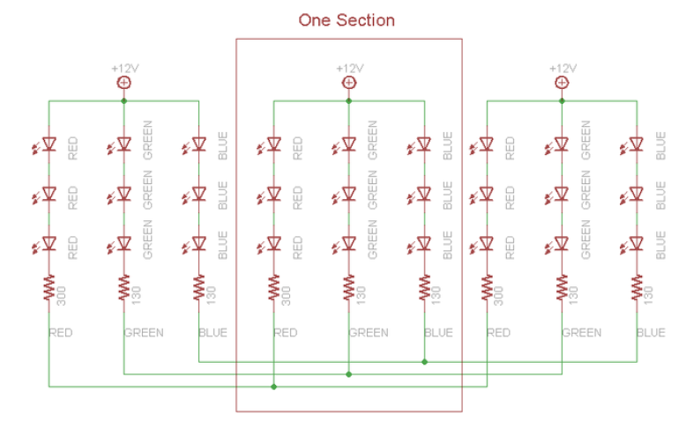

Støm per farge per segment (rating)
Vdd | 12 | V | @
Idd | 20 | mA

Beregner diodenes foroverspenning Vf:
Rød
Rr | 330 | ohm |  | (Avlest på min stripe)
Vf_rød | 1.8 | V | per diode
Grønn
Rg | 130 | ohm
Vf_grønn | 3.1 | V | per diode
Blå |  |  |  |  | Beregnet effekt per TLC5940
Rg | 130 | ohm |  |  | IC1 |  | IC2 |  | IC3
Vf_blå | 3.1 | V | per diode |  | G1 |  | B2 |  | R4
 |  |  |  |  | R1 |  | G3 |  | B4
Beregning av Vout for TCL5940 |  |  |  |  | B1 |  | R3 |  | G5
Strøm per pinne | 60 | mA |  |  | G2 |  | B3 |  | R5
Parall_pinner | 3 | stk |  |  | R2 |  | G4 |  | B5
Segmenter | 15 | stk |  | Pinner
Vout_rødt | 2.64 | V |  | Rød | 6 |  | 3 |  | 6
Vout_grønt | 1.04 | V |  | Grønn | 6 |  | 6 |  | 3
Vout_blått | 1.04 | V |  | Blå | 3 |  | 6 |  | 6

Strøm per farge per segment | 12 | mA |  | P_r | 0.9504 |  | 0.4752 |  | 0.9504
R_Iref | 651 | ohm |  | P_g | 0.3744 |  | 0.3744 |  | 0.1872
 |  |  |  | P_b | 0.1872 |  | 0.3744 |  | 0.3744
 |  |  |  | P_cc | 0.3 |  | 0.3 |  | 0.3
 |  |  |  | P_total | 1.812 | W | 1.524 | W | 1.812 | W

LM317T
Brukes for å regulere inngangsspenningen.
Ønsker den justerbar med pot.

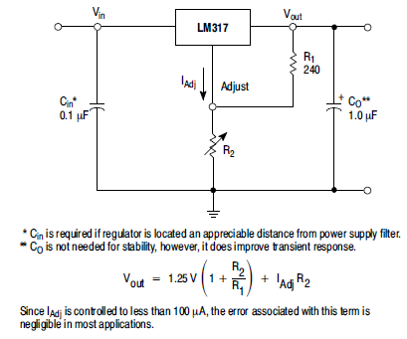

Velger R1 slik at en 1/4 w resistor tåler 15 V over seg uten å overbelastes:

P = U^2 / R1 = 15^2 / R1 = 0,25 |  |  | R1= | 900 | ohm
 |  |  | Velger 1 kohm

Jeg ønsker ca 10 - 12 V ut. Siste ledd i ligningen er neglisjerbart.

R1 | R2 | Vout
1000 | 5000 | 7.5

Konklusjon:
et 10k potmeter ser bra ut.

